상품제안서
자가드하트면타올 | 상품코드: F06180

 |  |  |  |  |  |  | 02-412-0044 | www.easy1.co.kr
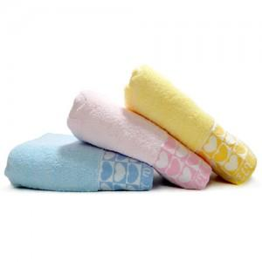

【상세/제작정보】 | ★ 자수인쇄는 주문전 꼭 문의주세요!

【인쇄/포장옵션】 | 실크, 자수 / 별도문의

【공급단가】 | 수량 | 200~ | 500~ | 1,000~ | 3,000~ | 5,000~
*VAT별도 | 단가 | 3,410원 | 3,110원 | 2,990원 | 2,880원 | 2,760원

【상품 URL】 | http://www.easy1.co.kr/src/goods_detail.php?gdno=6180

